Hoja1
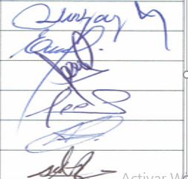
NOMBRE | FACULTAD | CORREO | CELULAR | FIRMA
GAGO PORRAS, OLIVER HERIBERTO | INGENIERIA | ogago@unitru.edu.pe | 949110619
ANTONIO ARAUJO, EUSEBIO | INGENIERIA | eantonio@unitru.edu.pe | 949696706
PRADO PALOMINO, PEDRO CRISÓLOGO | INGENIERIA | pprado@unitru.edu.pe | 985099868
JOSE ALFREDO ZURITA HIDALGO | INGENIERIA | azurita@unitru.edu.pe | 999109450
SICCHA RUIZ, ORLANDO ALEX | INGENIERIA | osiccha@unitru.edu.pe | 949431850
GALVAN MALDONADO ALBERTO CIPRIANO | INGENIERIA | agalvan@uitru.edu.pe | 961900277

